一覧
幕張メッセ“どきどき”フリーマーケット２０２６

 | 企業出展追加工事提出書類

 |  |  | 提出期限
No.1 | 追加電気工事申込書 | 追加１次側電気工事・追加２次側電気工事 | 2025-04-10 | （金）

No.2-1 | 装飾工事届出書 | 高さ制限解除・アンカー工事・屋根工事など | 2025-04-10 | （金）

No.2-2 | 装飾追加工事申込書 | システムパネル、パンチカーペットなど | 2025-04-10 | （金）

No.3 | 備品リース申込書 | リース備品 | 2025-04-10 | （金）

No.4 | 電話回線／インターネット回線 工事申込書 | 電話回線及び高速光回線 | 2025-03-27 | （金）

No.5 | ＩＤカード追加申込書 | ＩＤカード | 2025-04-10 | （金）

お申込先：幕張メッセ“どきどき”フリーマーケット事務局
ｅ-mail m-messe@beach.ocn.ne.jp/ＦＡＸ ０４３-２９６-９２１５

お問合せ先：幕張メッセ“どきどき”フリーマーケット事務局
 | 担当／望月 e-mail:m-messe@beach.ocn.ne.jp TEL０４３-２９６-９２１１

1 電気工事
お申込締切／
4月10日(金)
No.1 追加電気工事申込書

出展者名 |  |  |  |  |  |  |  |  |  |  | ブース番号

申込会社名 |  |  |  |  |  |  |  |  |  |  | 担当者名
※代理店等の名前
住所 |  |  |  | 〒 －
※ご請求先の住所
e-mail |  |  |  |  |  |  |  | 電話番号

1.追加１次側電気工事（電気幹線工事費及び電気使用料）
No | 工事内容 |  |  |  |  | 容量(kw) |  |  | 単価(税込み) |  |  | 金額(税込み) | 備考
1 | 基本１次側幹線工事 |  |  |  |  | 1.5 |  | kw | 無料 |  |  | ¥0
2 | 追加１次側幹線工事 |  |  |  | 0.5ｋｗ |  |  | kw | ¥5,500
 |  |  |  |  | 合計 |  |  | kw |  | 追加料金

2.追加２次側電気工事（コンセント工事・スポットライト等)
No | 工事内容 |  |  |  |  | 数量 |  |  | 単価(税込み) |  |  | 金額(税込み) | 備考
1 | 基本コンセント工事(1ヵ所２口) |  |  |  |  |  | 1 | ヵ所 | 無料 |  |  | ¥0
2 | 追加コンセント工事(1ヵ所２口) |  |  |  |  |  |  | ヵ所 | ¥4,400
3 | 蛍光灯（40ｗ） |  |  |  |  |  |  | 灯 | ¥4,400
4 | スポットライト(100w) |  |  |  |  |  |  | 灯 | ¥4,400
 |  |  |  |  |  |  |  |  |  | 追加料金

3.レイアウト図
 |  | ■出展場所のレイアウトは､下記のとおりとなります｡(通路が左右逆になる場合もあります)
 |  | 下記に電源の供給場所やコンセントの場所等をご記入下さい。
 |  | (2小間以上申込みの場合は、別途図面を添付して下さい。）
 |  |  |  |  |  |  | 通路
近隣小間（ ）又は通路
近隣小間（ ）又は通路
 |  | ６ｍ | １ｍ

 |  |  |  |  | ６ｍ
 |  |  |  |  | １ｍ |  | 近隣小間

※この申込書に必要事項、並びに数量・金額をご記入の上、お申し込み下さい。
※工事費は、開催期間中（３日間）の税込み金額です。また、お申込後の変更は原則受け付けません。
※お支払い方法 ：㈱幕張メッセより開催終了後に請求書を発行致しますので、5月末日までにお振込みをお願いします。

2-1 装飾工事
No.2-1 装飾工事届出書
お申込締切／
4月10日(金)

出展者名 |  |  |  |  |  |  |  |  |  |  | ブース番号

申込会社名 |  |  |  |  |  |  |  |  |  |  | 担当者名
※代理店等の名前
住所 |  |  |  | 〒 －
※ご請求先の住所
e-mail |  |  |  |  |  |  |  | 電話番号

１．高さ制限（２.７ｍ以下）解除申請・・・・・詳細を必ずレイアウトへご記入下さい。
 | 解除申請の理由

２．ホールインアンカー工事申請・・・・・・詳細を必ずレイアウトへご記入下さい。
No | 工事内容 |  |  |  |  | 数量 |  |  | 単価(税込み) |  |  | 金額(税込み) | 備考
1 | ホールインアンカー （ Φ仕様） |  |  |  |  |  |  | 本 | ¥1,100 |  |  |  | 長さ８０ｍｍ以下のみ
 |  |  |  |  |  |  |  |  |  | 合計

３．屋根工事申請・・・・・・詳細を必ずレイアウトへご記入下さい。
 | 屋根の設置理由

４.レイアウト図
 |  | ■出展場所のレイアウトは､下記のとおりとなります｡(通路が左右逆になる場合があります)
 |  | 下記に装飾内容やホールインアンカーの設置場所をご記入下さい。
 |  | (2小間以上申込みの場合は、別途図面を添付して下さい。）
 |  |  |  |  |  |  | 通路
近隣小間（ ）又は通路
近隣小間（ ）又は通路
 |  | ６ｍ | １ｍ

 |  |  |  |  | ６ｍ
 |  |  |  |  | １ｍ |  | 近隣小間

※この申込書に必要事項、並びに数量・金額をご記入の上、お申し込み下さい。
※工事費は、開催期間中（３日間）の税込み金額です。また、お申込後の変更は原則受け付けません。
※お支払い方法 ：㈱幕張メッセより開催終了後に請求書を発行致しますので、5月末日までにお振込みをお願いします。

2-2 装飾追加工事
No.2-2 装飾追加工事申込書
お申込締切／
４月10日(金)

出展者名 |  |  |  |  |  |  |  | ブース番号

申込会社名 |  |  |  |  |  |  |  | 担当者名
※代理店等の名前
住所 |  |  | 〒 －
※ご請求先の住所
e-mail |  |  |  |  | 電話番号

●追加工事内容
No | 工事内容 |  |  | 数量 |  | 単価(税込み) |  |  | 金額(税込み) | 備考
1 | システムパネルW990×H2700(白) |  |  |  | 枚 | ¥8,800 |  |  |  | 設営撤去含む
2 | システムパラペットW990×H300(白) |  |  |  | 枚 | ¥5,500 |  |  |  | 設営撤去含む
3 | 社名板W1800×H200 |  |  |  | 枚 | ¥8,800 |  |  |  | スチレンC/S
4 | パンチカーペット（ｸﾞﾚｰ、赤、青など） |  |  |  | ㎡ | ¥3,300
5 | への字（黒、グレー、赤、青など） |  |  |  | ｍ | ¥550 |  |  |  | パンチエンド材
 |  |  |  |  |  |  | 合計
 | ※上記以外の工事希望がある場合は事務局までお問い合わせ下さい。

※企業出展(１小間６ｍ×６ｍ)システムパネル設置イメージ図
 |  | ■間口5940ｍｍ×奥行5940ｍｍ×高さ2700ｍｍ
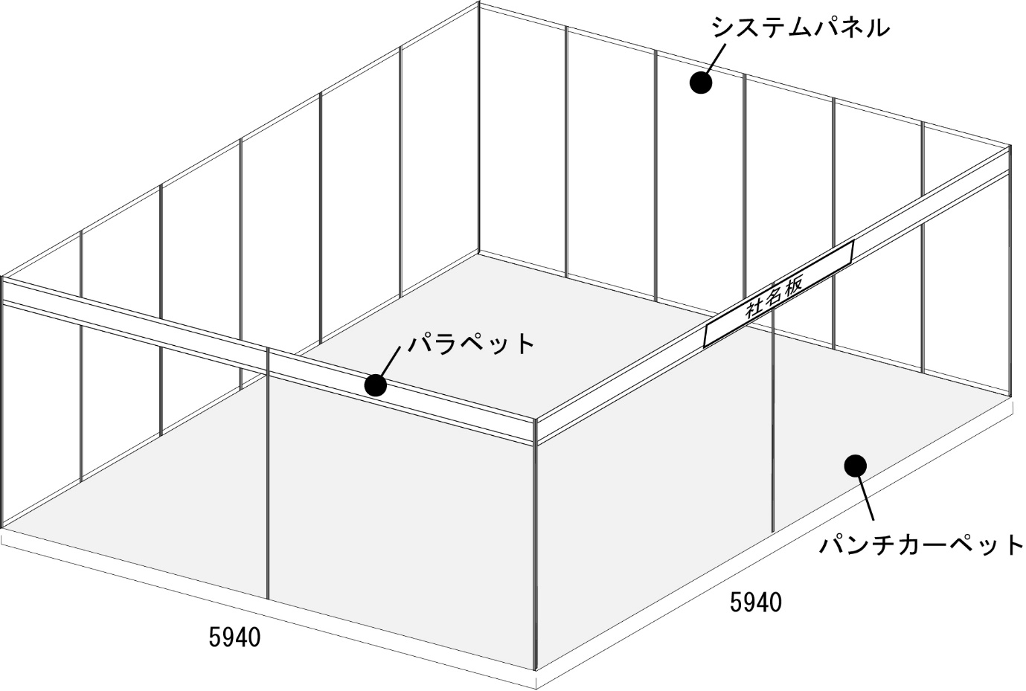

 |  | イメージ図仕様 (ｼｽﾃﾑﾊﾟﾈﾙ 12枚・ｼｽﾃﾑﾊﾟﾗﾍﾟｯﾄ 12枚・社名板 1枚・ﾊﾟﾝﾁｶｰﾍﾟｯﾄ 36㎡・への字12ｍ)
 |  | ご注意：壁面には画鋲、釘など穴を開ける事はできません。セロハンテープやチェーン等をご利用ください。
 |  | 装飾物が重い場合には事務局にご相談下さい。
 |  | ※パネルの単独自立はできませんので、パネルの設置方法については事務局までお問い合わせ下さい。

※この申込書に必要事項、並びに数量・金額をご記入の上、お申し込み下さい。
※工事費は、開催期間中（３日間）の税込み金額です。また、お申込後の変更は原則受け付けません。
※お支払い方法 ：㈱幕張メッセより開催終了後に請求書を発行致しますので、5月末日までにお振込みをお願いします。

3 備品工事
No.3 備品リース申込書
お申込締切／
4月10日(金)

出展者名 |  |  |  |  |  | ブース番号

申込会社名 |  |  |  |  |  | 担当者名
※代理店等の名前
住所 |  | 〒 －
※ご請求先の住所
e-mail |  |  |  | 電話番号

No | 品名 |  | サイズ |  | 単価(税込み) |  | 数量 | 金額(税込み) | 備考
1 | デコラテーブル（大） |  | W1800×D600×H730 |  | ¥3,300 |  |  |  | 白ﾃﾞｺﾗ
2 | デコラテーブル（中） |  | W1500×D600×H730 |  | ¥3,300 |  |  |  | 白ﾃﾞｺﾗ
3 | デコラテーブル（小） |  | W900×D600×H730 |  | ¥2,750 |  |  |  | 白ﾃﾞｺﾗ
4 | パイプイス |  | W450×D420×H760 |  | ¥550 |  |  |  | ﾌﾞﾗｳﾝ
5 | ３つ折パーテーション |  | W1800×H1730 |  | ¥11,000 |  |  |  | ｱｲﾎﾞﾘｰ・ｷｬｽﾀｰ付
6 | ハンガーラック |  | W950×D450×H950～1700 |  | ¥2,750 |  |  |  | ﾊﾝｶﾞｰは別途
7
8
9
10
合 計 |  |  |  |  |  |  |  | ￥

※この申込書に必要事項、並びに数量・金額をご記入の上、お申し込み下さい。
※上記以外の品をご希望の場合空欄にご記入下さい。
※リース費は、開催期間中（３日間）の税込み金額です。また、お申込後の変更は原則受け付けません。
※お支払い方法 ：㈱幕張メッセより開催終了後に請求書を発行致しますので、5月末日までにお振込みをお願いします。

4 電話回線 インターネット回線工事
お申込締切／
3月27日(金)
No.4 電話回線／高速光回線工事申込書

出展者名 |  |  |  |  |  |  |  |  | ブース番号

申込会社名 |  |  |  |  |  |  |  |  | 担当者名
※代理店等の名前
住所 |  |  | 〒 －
※ご請求先の住所
e-mail |  |  |  |  |  |  | 電話番号

1.電話回線工事
No | 工事内容 |  |  |  | 単価(税込) |  |  | 申込数 | 金額(税込) |  | 備考
1 | 電話回線（開催期間中の通話料も含みます） |  |  |  | ¥44,000 |  |  |  | ¥0
 | ＊電話受話器（ 台）必要（リース代込）
2 | 高速光回線 ギガラインプラン |  |  |  | ¥165,000 |  |  |  | ¥0 |  | 回線、プロバイダー（PPPoE)、ルターのセット
3 | 高速光回線 ハイスピードプラン |  |  |  | ¥132,000 |  |  |  | ¥0 |  | 回線、プロバイダー（PPPoE)、ルターのセット
合 計 |  |  |  |  |  |  |  |  |  | ￥
※高速光回線はフレッツ光ネクストの提供 ｷﾞｶﾞﾗｲﾝﾌﾟﾗﾝ最大上下1Gbps／ﾊｲｽﾋﾟｰﾄﾞﾌﾟﾗﾝ 最大上り100Mbps下り200Mbps
ベストエフォート回線の為、通信速度や通信品質を保証するものではありません。最大通信速度は技術規格上の理論値となります。
実際の通信速度はお客様のご利用環境（利用するネットワーク機器の仕様）や回線の混雑状況等に大幅低下する場合がございます。
※高速光回線には、回線、プロバイダー（動的IP PPPoE）、ルーターが含まれており、全て「有線LAN」での提供となります。
LANケーブル・ＨＵＢ・接続機器(PC）等は各自ご用意下さい。

2.レイアウト図
 |  | ■出展場所のレイアウトは､下記のとおりとなります｡(２方向が通路左右逆になる場合があります)
 |  | 下記に電話回線工事の場所等をご記入下さい。
 |  | (2小間以上申込みの場合は、別途図面を添付して下さい。）
 |  |  |  |  |  | 通路
近隣小間（ ）又は通路
近隣小間（ ）又は通路
 |  | ６ｍ

 |  |  |  | ６ｍ
 |  |  |  | １ｍ |  | 通路

※この申込書に必要事項、並びに数量・金額をご記入の上、お申し込み下さい。
※工事費は、開催期間中（３日間）の税込み金額です。また、お申込後の変更は原則受け付けません。
※お支払い方法 ：㈱幕張メッセより開催終了後に請求書を発行致しますので、5月末日までにお振込みをお願いします。

5 ＩＤカード
お申込締切／
4月10日(金)
No.5 ＩＤカード追加申込書

出展者名 |  |  |  |  |  |  |  |  | ブース番号

申込会社名 |  |  |  |  |  |  |  |  | 担当者名
※代理店等の名前
住所 |  | 〒 －
※ご請求先の住所
e-mail |  |  |  |  |  | 電話番号

ＩＤカード追加申込 |  |  |  | ※３日間有効となります。
No | 工事内容 |  |  |  | 枚数 |  | 単価(税込み) |  |  | 金額(税込み) | 備考
 | 配布枚数（1小間につき） |  |  |  | 10 | 枚 | 無料 |  |  | ¥0
1 | 追加申込枚数 |  |  |  |  | 枚 | ¥3,300 |  |  |  | １小間に付10枚まで
 |  |  | 合計 |  |  | 枚 |  | 追加料金

※この申込書に必要事項、並びに数量・金額をご記入の上、お申し込み下さい。
※追加費用費は、開催期間中（３日間）の税込み金額です。また、お申込後の変更は原則受け付けません。
※お支払い方法 ：㈱幕張メッセより開催終了後に請求書を発行致しますので、5月末日までにお振込みをお願いします。

